入力例
 | 実施状況報告（総括表）
 |  |  |  |  |  |  |  |  |  |  |  |  |  | 実施状況報告（総括表）入力時の注意
 |  |  |  |  |  |  |  |  |  |  |  |  |  | ※各事業場・対象機器毎に実施状況報告（総括表）を作成して、まとめて提出すること。
 | ※複数の事業場・対象機器を申請した場合は、各事業場・対象機器毎に入力すること。
 |  |  |  |  |  |  |  |  |  |  |  |  |  | ①交付決定番号・・・交付決定通知書（様式第２）に記載の交付決定番号を入力する。
 | ①交付決定番号 |  | 23456 |  |  |  |  |  |  |  |  |  |  | ②補助事業者名・・・法人名（個人事業主の場合は代表者名）
 |  |  |  |  |  |  |  |  |  |  |  |  |  | ●法人名は、略称ではなく正式名称で記入すること。
 |  |  |  |  |  |  |  |  |  |  |  |  |  | 【例】○○〇自動車（株）⇒不可/ ○○〇自動車株式会社⇒可
 | ②補助事業者名 |  | 〇〇〇自動車株式会社 |  |  |  |  |  |  |  |  |  |  | ③事業場名・・・事業場の名称を入力する。（事業者名と同一の場合は同一と入力）
検証台数
⇒検証条件がクリアできているかを確認する項目。
（クリアできていない⇒NG表示、
クリアできている⇒条件OKな台数が表示される）
 |  |  |  |  |  |  |  |  |  |  |  |  |  | 複数事業場・複数機器を申請の場合は、「総括表」ファイルを事業場・機器数分複製し、１ファイル１事業場・機器毎で作成すること。
 |  |  |  |  |  |  |  |  |  |  |  |  |  | ④事業場の分類・・・いずれか１つの選択肢をプルダウンから選択する。
 |  |  |  |  |  |  |  |  |  |  |  |  |  | ⑤検証開始日・・・⑦－２診断日に入力された診断日の最も早い日付が自動反映される。
 | ③事業場名 |  | 〇〇〇自動車 仙台整備工場 |  |  |  |  |  |  |  |  |  |  | ⑥検証終了日・・・⑦－２診断日に入力された診断日の最も遅い日付が自動反映される。
 |  |  |  |  |  |  |  |  |  |  |  |  |  | ⑦検証を行った車両の情報と検出結果
 |  |  |  |  |  |  |  |  |  |  |  |  |  | ⑦ー１提出する診断レポート名称・・・提出する診断レポートのファイル名を入力する。
 |  |  |  |  |  |  |  |  |  |  |  |  |  | ⑦ー２診断日・・・車両を診断した年月日を入力する。
 | ④事業場の分類 |  | 一般整備工場 |  |  |  |  |  |  |  |  |  |  | ⑦ー３車両番号又は車台番号・・・診断した車両の車両番号（地域名・分類番号・平仮名等・一連指定番号のナンバー全情報）又は車台番号を入力する。
 |  |  |  |  |  |  |  |  |  |  |  |  |  | ⑦ー４型式・・・診断した車両の型式を入力する。
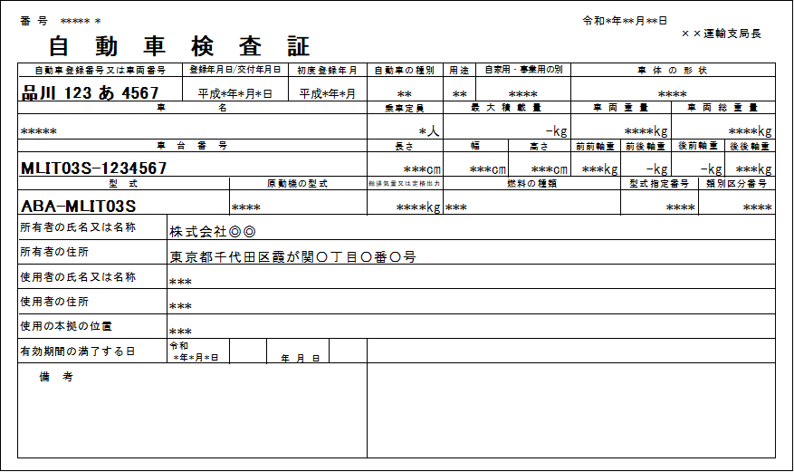
⑦‐２から自動計算
 | ⑤検証開始日 |  | 2023-11-05 |  |  |  |  |  |  |  |  |  | ※自動計算されます
 |  |  |  |  |  |  |  |  |  | スキャンツールを使用した台数 |  |  | 4台
 |  |  | ※⑦－２より自動反映されます。
 | ⑥検証終了日 |  | 2023-11-20 |  |  |  |  |  |  | うちDTCが検出されなかった車両台数 |  |  | 2台

 |  |  | ※⑦－２より自動反映されます。 |  |  |  |  |  |  | 検証台数 |  |  | 4台

 | ⑦検証した車両情報と検証結果

 | ⑦-1提出する 診断レポート名称 | ⑦-2 診断日 （西暦で入力） |  |  | ⑦-3 車両番号または車台番号 |  |  |  |  | ⑦-4 型式 |  | ⑦-5 コード | ⑧判定結果
 |  |  |  |  | 車両番号 |  |  |  | 車台番号 | 排ガス・メーカー記号 例）AAA-1234 | 改有
 |  | 年 | 月 | 日 | 地域名 | 分類番号 | 平仮名等 | 一連指定番号
1 | 11-10-●●● | 2023 | 11 |  | 函館 | 00 | さ |  | AABB-CC12345 | AAA465 | 改 | P1541 | ×
2 | 11-10-●●● | 2023 | 11 | 10 |  |  |  |  |  | AAA123 |  |  | ×
3 | 11-20-●●● | 2023 | 11 | 20 |  | 3 | さ | 280 |  | AAA123 |  | P1541 | × | ⑦ー５コード・・・DTCが検出された場合はDTCを入力する。
4 | 11-20-●●● | 2023 | 11 | 20 | 室蘭 | 3 | た | 279 | E13F-1212121 | AAA123 |  | B1010 | ◎ | ⑧提出データの判定結果
5 | 11-05-●●● | 2023 | 11 | 5 | 室蘭 | 4 | た | 123 |  | AAA124 |  | B1012 | ◎ | 検証を行った車両の情報と検出結果⑦ー２～⑦ー５の１行ごとの入力について、記入不足・不備等を自動判定する。
6 | 11-20-●●● | 2023 | 11 | 20 | 室蘭 | 4 | た | 280 |  | AAA123 |  |  | ○ | ・DTCの検出がゼロの報告は不可であるため、表中に「◎」が１つ以上あること。
7 | 11-20-●●● | 2023 | 11 | 20 | 釧路 | 6 | た | 280 |  | AAA123 |  | 12 | ○ | ・「×」は記入不足・不備ありのため修正すること。
＜判定結果について＞
記入不足・不備の「×」が１つでもある場合は提出データとして認められないため、「◎」または「〇」のみとなるよう、入力内容を確認・修正すること。
※判定結果が「◎」となるものが１件以上あること
※入力後に内容に空欄、誤りが無いか確認をすること
＜「×」となる主な理由＞
１．診断日の日付に誤り・不備
２．車両番号又は車台番号の未入力
３．車両番号の地域名未入力
8 |  |  |  |  |  |  |  |  |  |  |  |  |  | ◎：⑦ー５にDTCの記入有り（⑦－２～⑦ー４の記入不足・不備なし）
9 |  |  |  |  |  |  |  |  |  |  |  |  |  | 〇：⑦ー５にDTCの記入なし（⑦ー２～⑦ー４の記入不足・不備なし）
10 |  |  |  |  |  |  |  |  |  |  |  |  |  | ×：⑦ー２～⑦ー４のいずれかに記入不足・不備有り
11
12 |  |  |  |  |  |  |  |  |  |  |  |  |  | ●提出するデータは検証期間にスキャンツールを使用したすべての車両の診断レポートとする。
13 |  |  |  |  |  |  |  |  |  |  |  |  |  | ●車両40台以上を検証し、かつ1件以上のDTCが検出されていること。
14 |  |  |  |  |  |  |  |  |  |  |  |  |  | ●期間内に得られた全ての車両の診断結果等のデータ（スキャンツールから出力されたデータであって、
15 |  |  |  |  |  |  |  |  |  |  |  |  |  | P4「Ⅰ.6.1）（エ）データ出力要件」に掲げる①から④の項目を含むものに限る）が検出されている報告であること。
16 |  |  |  |  |  |  |  |  |  |  |  |  |  | ●車両40台未満、またはDTCの検出がゼロの報告は不可。その場合は、公募要領P41「【注意】事業完了期限までに、車両40台以上の検証が完了しない場合、
17 |  |  |  |  |  |  |  |  |  |  |  |  |  | またはDTCが検出されない場合等について」を参照すること。
18
19
20
21
22
23
24
25
26
27
28
29
30
31
32
33
34
35
36
37
38
39
40
41
42
43
44
45
46
47
48
49
50
51
52
53
54
55
56
57
58
59
60
61
62
63
64
65
66
67
68
69
70
71
72
73
74
75
76
77
78
79
80
81
82
83
84
85
86
87
88
89
90
91
92
93
94
95
96
97
98
99
100
101
102
103
104
105
106
107
108
109
110
111
112
113
114
115
116
117
118
119
120
121
122
123
124
125
126
127
128
129
130
131
132
133
134
135
136
137
138
139
140
141
142
143
144
145
146
147
148
149
150
151
152
153
154
155
156
157
158
159
160
161
162
163
164
165
166
167
168
169
170
171
172
173
174
175
176
177
178
179
180
181
182
183
184
185
186
187
188
189
190
191
192
193
194
195
196
197
198
199
200

